Hoja1
2023-08-25 14:37:07

BUENOS AIRES luquearti@gmail.com
BUENOS AIRES luquecarlos@speedy.com.ar
____________________________________________________________________________________
"RETEN a RODILLO”
“Hierro ZINCADO”
“p/Muebles y Alacenas"
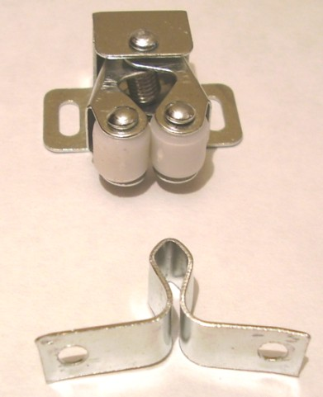

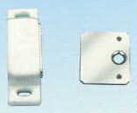

COD. | DESCRIPCION | PRECIO
RI-1111 | RETEN a RODILLO HºZincado 32mm. | $ 125.99 | c/u
RI-1100 | RETEN MAGNETICO SIMPLE BLANCO 32mm. | $ 242.64 | c/u

ENVASE: Bolsa x 25 unidades
PRECIO: Por C/U

T

